Casos de Pueba API
Casos de Prueba para una API
ID | Título del caso de prueba | Pasos de la prueba | Datos de prueba (Cuerpo de la solicitud) | Resultado esperado | Resultado actual | Estado | Observaciones | Enlace al informe de errores
Requisito 1: /users
CP01-Users | Crear un usuario | 1. Envía una solicitud POST a https://cf-automation-airline-api.onrender.com/docs#/Users/create_user_as_admin_users_post con una ID de tipo string en la URL | Parámetros de ruta: id="Diana" { "id": "string", "email": "user@example.com", "full_name": "string", "role": "passenger" } | 201 | 201 | Exitoso y Automatizado
CP02-Users | Lista de usuarios | 1. Envía una solicitud GET a https://cf-automation-airline-api.onrender.com/docs#/Users/list_users_users_get donde se requieren unacamente 50 usuarios |  | 201 | 201 | Exitoso y Automatizado
Requisito 1: /airports
CP03-Airports | Crear un aeropuerto | 1. Envía una solicitud POST a https://cf-automation-airline-api.onrender.com/docs#/Airports/create_airport_airports_post | Parámetros de ruta: { "iata_code": "WYI", "city": "string", "country": "string" } | 201 | 201 | Exitoso y Automatizado
CP03-Airports | Obtener lista de Aeropuertos (Crea y elimina) | 1. Enviar solicitud GET a https://cf-automation-airline-api.onrender.com/ | Parámetros de ruta: { "iata_code": "WYI", "city": "string", "country": "string" } | 200 | 200 | Exitoso y Automatizado
CP03-Airports | Crear un aeropuerto, invalido | 1. Enviar solicitud GET a https://cf-automation-airline-api.onrender.com/ | "Parámetros de ruta: { ""iata_code"": ""WYI"", ""city"": """", ""country"": ""string"" }" | 422 | 422 | Exitoso y Automatizado
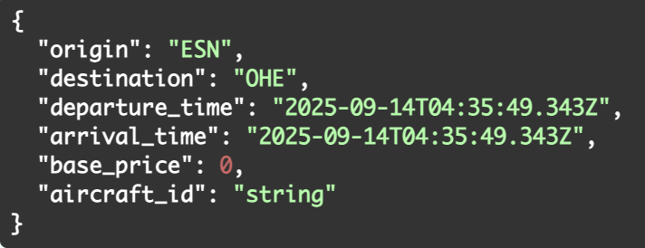
Requisito 1: /flights
CP01-Flights | Crear un vuelo - Bug encontrado | 1. Envía una solicitus POST a https://cf-automation-airline-api.onrender.com/docs#/Flights/create_flight_flights_post |  | 201 | 404 | Exitoso y Automatizado
CP02-Flights | Obtener todos los vuelos - Bug Encontrado | 1. Envía una solicitus GET a https://cf-automation-airline-api.onrender.com/docs#/Flights/search_flights_flights_get | [ { "tail_number": "string", "model": "string", "capacity": 0, "id": "string" } ] | 200 | 500 | Exitoso y Automatizado
Requisito 1: /bookings
CP01-Bookings | Crear una reservación | 1. Envía una solicitus POST a https://cf-automation-airline-api.onrender.com/docs#/Bookings/create_booking_bookings_post | 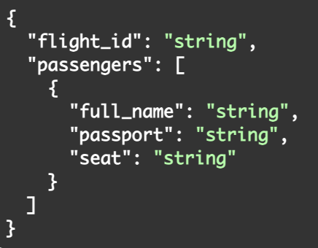 | 201 | 201 | Exitoso y Automatizado
 |  | 2. Definir el body de test, con los siguientes parametros
CP02-Bookings | Validar una reservacion fallida sin el pasaporte | 1. Envía una solicitus GET a https://cf-automation-airline-api.onrender.com/docs#/Bookings/list_bookings_bookings_get |  | 422 | 422 | Exitoso y Automatizado
 |  | 2. Define el test necesario, para obtener un status code 422, al no poder el parametro de pasaporte
Requisito 1: /payments
CP01-Payments | Crear un pago | 1. Envía una solicitus POST a https://cf-automation-airline-api.onrender.com/docs#/Payments/pay_payments_post | 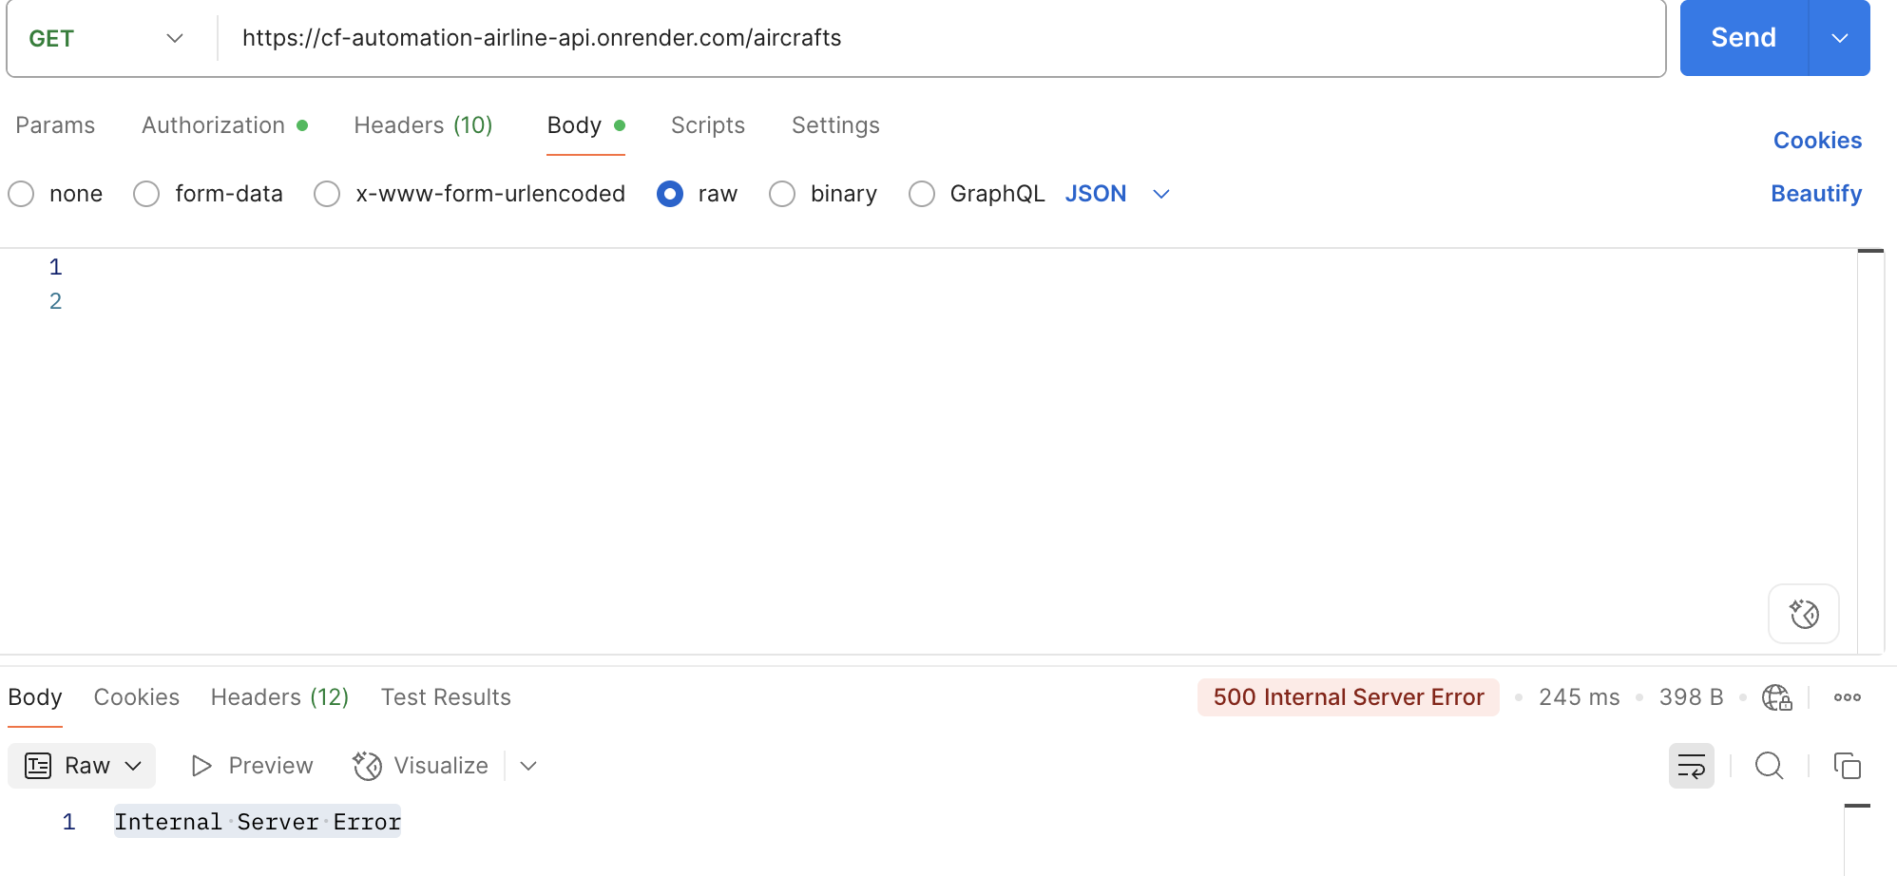 | 201 | 500 | Fallido | Para crear un payment, se debe seguir un orden, es decir, haber creado, un booking, un flight y un aircraft, siendo el último, en el que notó en la documentación de la API, que no se puede generar una solicitud tipo POST, y además se comprobo en Postman, que al mandar un GET, arrojará los aircraft en la base de datos, pero no se hayó nada, por lo tanto se concluyé, que debe resultar un status code 500.
 |  | 2. Definir el body de test, con los siguientes parametros
CP02-Payments | Validar que el pago sea fallido al no mandar el pasaporte | 1. Envía una solicitus POST a https://cf-automation-airline-api.onrender.com/docs#/Payments/pay_payments_post | 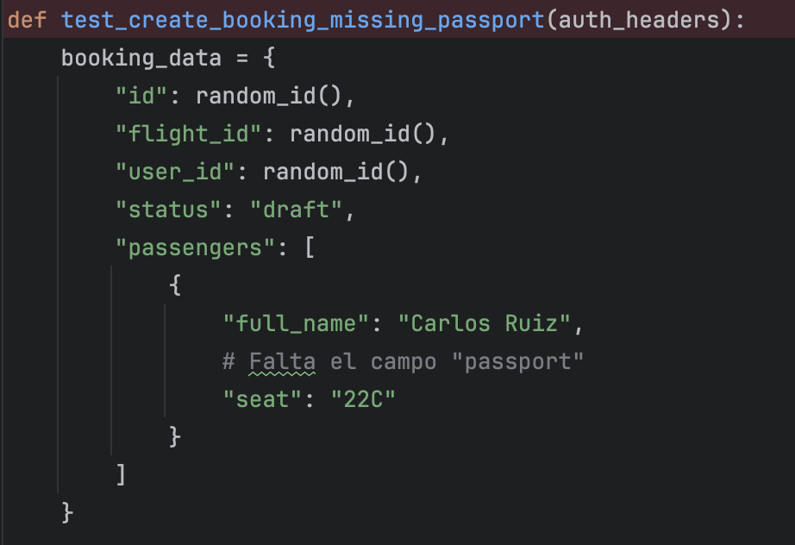 | 422 | 500 | Exitoso | Al dar error en el crear el pago, el Bug se repite para este caso de prueba; Se realizó el test con errores de validación, probando un test con un error intencional, el cual cumple con el status con el que se definió
 |  | 2. Ingresar un campo vacio, en booking_data, no agregar el pasaporte

